BDNF
2.473 | 0.341 | 0.154 | 1.629 | 0.245 | 0.149 | 1.155 | 0.322 | 1.296 | 2.57 | 1.183 | 0.276
1.402 | 0.533 | 0.246 | 0.495 | 0.39 | 1.085 | 0.852 | 1.456 | 0.121 | 0.203 | 0.277 | 1.379
0.973 | 0.099 | 0.16 | 0.248 | 0.579 | 0.23 | 0.5 | 1.728 | 0.282 | 0.168 | 0.315 | 0.109
0.469 | 1.362 | 0.119 | 1.687 | 0.391 | 0.136 | 0.166 | 0.163 | 1.815 | 0.631 | 0.69 | 1.81
0.266 | 0.764 | 0.613 | 1.242 | 0.87 | 1.166 | 0.79 | 0.741 | 0.178 | 1.91 | 0.349 | 0.2
0.196 | 0.451 | 0.102 | 0.193 | 1.471 | 0.115 | 0.79 | 0.442 | 1.166 | 0.129 | 0.399 | 0.16
0.139 | 0.208 | 0.229 | 0.624 | 1.198 | 0.373 | 1.228 | 1.97 | 1.288 | 0.164 | 1.205 | 0.281
0.076 | 0.456 | 0.281 | 0.137 | 0.582 | 1.16 | 0.237 | 0.118 | 2.331 | 0.375 | 0.916 | 1.266

BDNF
 | abs | abs-blank | expected | result
std1 | 2.473 | 2.397 | 2000 | 1769.14
srd2 | 1.402 | 1.326 | 1000 | 801.78
std3 | 0.973 | 0.897 | 500 | 494.54
std4 | 0.469 | 0.393 | 250 | 192.24
std5 | 0.266 | 0.19 | 125 | 88.37
std6 | 0.196 | 0.12 | 62.5 | 54.94
std7 | 0.139 | 0.063 | 31.25 | 28.62
blank | 0.076 | 0 | 0 | 0.47

 |  |  |  |  |  |  |  |  | concentratıon (pg/ml)

Numune | absorbans | blank | abs-blank | result
Ceyhan Toplu | 0.341 | 0.076 | 0.265 | 125.55
Latif Göçmen | 0.533 | 0.076 | 0.457 | 227.11
Hüseyin Kaya | 0.099 | 0.076 | 0.023 | 10.63
Doğan Yıldız | 1.362 | 0.076 | 1.286 | 771.19
Haldun Elban | 0.764 | 0.076 | 0.688 | 361.49
Şöhret Savran | 0.451 | 0.076 | 0.375 | 182.61
Durmuş Yağmur | 0.208 | 0.076 | 0.132 | 60.58
Tevfik Atçeken | 0.456 | 0.076 | 0.38 | 185.28
Mehmet Ali Doğan | 0.154 | 0.076 | 0.078 | 35.47
Mustafa Günday | 0.246 | 0.076 | 0.17 | 78.69
Evliya Toklucu | 0.16 | 0.076 | 0.084 | 38.22
Münevver Erdemir | 0.119 | 0.076 | 0.043 | 19.58
İbrahim Dönmez | 0.613 | 0.076 | 0.537 | 272.14
Ahmet Köylü | 0.102 | 0.076 | 0.026 | 11.97
Ali Değerli | 0.229 | 0.076 | 0.153 | 70.55
Fazıl Yılmaz | 0.281 | 0.076 | 0.205 | 95.69
Ayten Aslan | 1.629 | 0.076 | 1.553 | 982.92
Bekir Bayındır | 0.495 | 0.076 | 0.419 | 206.28
Pembe Aydoğmuş | 0.248 | 0.076 | 0.172 | 79.66
Reşit Ekmekçi | 1.687 | 0.076 | 1.611 | 1031.27
Fettah Durgun | 1.242 | 0.076 | 1.166 | 681.82
Münevver Kolon | 0.193 | 0.076 | 0.117 | 53.53
Orhan Alev | 0.624 | 0.076 | 0.548 | 278.46
Penpe Özdemir | 0.137 | 0.076 | 0.061 | 27.71
Şaziye Ceceli | 0.245 | 0.076 | 0.169 | 78.21
Yahya Kartal | 0.39 | 0.076 | 0.314 | 150.59
Tahir Çetinkaya | 0.579 | 0.076 | 0.503 | 252.81
Orhan Göçmen | 0.391 | 0.076 | 0.315 | 151.11
Ömer Keleş | 0.87 | 0.076 | 0.794 | 427.61
Mazhar Güneş | 1.471 | 0.076 | 1.395 | 855.48
Hacı Ali Yurttaş | 1.198 | 0.076 | 1.122 | 649.96
Abdi Çakır | 0.582 | 0.076 | 0.506 | 254.50
Niyazi Yıldız | 0.149 | 0.076 | 0.073 | 33.18
Fatma Şimşek | 1.085 | 0.076 | 1.009 | 570.33
Sultan Satılmış | 0.23 | 0.076 | 0.154 | 71.03
Durdu Durukaya | 0.136 | 0.076 | 0.06 | 27.26
Nemine Yılmaz | 1.166 | 0.076 | 1.09 | 627.08
Ramazan Uçar | 0.115 | 0.076 | 0.039 | 17.78
Birsen Aslan | 0.373 | 0.076 | 0.297 | 141.84
Ali Zencirci | 1.16 | 0.076 | 1.084 | 622.82
Mahver Haskılıç | 1.155 | 0.076 | 1.079 | 619.28
Osman Yeşilyurt | 0.852 | 0.076 | 0.776 | 416.19
Veli Sanatlı | 0.5 | 0.076 | 0.424 | 209.00
Abdulkadir Gülerşen | 0.166 | 0.076 | 0.09 | 40.99
Şükran Çoban | 0.79 | 0.076 | 0.714 | 377.45
Mehmet Koç | 0.79 | 0.076 | 0.714 | 377.45
Mustafa Kök | 1.228 | 0.076 | 1.152 | 671.63
Senem Demirel | 0.237 | 0.076 | 0.161 | 74.37
İhsan Bozdağ | 0.322 | 0.076 | 0.246 | 116.00
Yaşar Polat | 1.456 | 0.076 | 1.38 | 843.71
Zeynel Abidin Öçalan | 1.728 | 0.076 | 1.652 | 1065.95
Sultan Kaya | 0.163 | 0.076 | 0.087 | 39.60
Gazi Keskin | 0.741 | 0.076 | 0.665 | 347.52
Salih Ezentaş | 0.442 | 0.076 | 0.366 | 177.83
Farha Ali | 1.97 | 0.076 | 1.894 | 1279.19
Şerife Irmak | 0.118 | 0.076 | 0.042 | 19.13
İsmail Türk | 1.296 | 0.076 | 1.22 | 721.60
Tahsin Galip | 0.121 | 0.076 | 0.045 | 20.48
İsmail Gümüş | 0.282 | 0.076 | 0.206 | 96.18
Bayram Gürses | 1.815 | 0.076 | 1.739 | 1140.93
Tahir Karabudak | 0.178 | 0.076 | 0.102 | 46.54
Ahmet Uzun | 1.166 | 0.076 | 1.09 | 627.08
Selami Tekin | 1.288 | 0.076 | 1.212 | 715.66
Bekir Yıldırım | 2.331 | 0.076 | 2.255 | 1624.43
Mahmut Öz | 2.57 | 0.076 | 2.494 | 1870.89
Doğan Aydoğan | 0.203 | 0.076 | 0.127 | 58.23
Sami Aksoy | 0.168 | 0.076 | 0.092 | 41.91
Yücel Göçmen | 0.631 | 0.076 | 0.555 | 282.50
Hüseyin Akbalık | 1.91 | 0.076 | 1.834 | 1224.96
Yusuf Ay | 0.129 | 0.076 | 0.053 | 24.08
Gülüş Haskılıç | 0.164 | 0.076 | 0.088 | 40.06
Alaattin Sever | 0.375 | 0.076 | 0.299 | 142.86
Yeter Kaya | 1.183 | 0.076 | 1.107 | 639.20
Erol Yılmaz | 0.277 | 0.076 | 0.201 | 93.74
Mehmet Doğan | 0.315 | 0.076 | 0.239 | 112.50
Nurdoğan Özlem | 0.69 | 0.076 | 0.614 | 317.00
Fadik Köksoy | 0.349 | 0.076 | 0.273 | 129.60
Orhan Alev | 0.399 | 0.076 | 0.323 | 155.26
Mehmet Arzuman | 1.205 | 0.076 | 1.129 | 654.99
Cengiz Altıok | 0.916 | 0.076 | 0.84 | 457.18
Fatma Bektaş | 0.276 | 0.076 | 0.2 | 93.25
Sıddık Yılmazkaya | 1.379 | 0.076 | 1.303 | 784.14
Mehmet Sağlık | 0.109 | 0.076 | 0.033 | 15.09
Zafer Sulu | 1.81 | 0.076 | 1.734 | 1136.57
Kezban Yılmaz | 0.2 | 0.076 | 0.124 | 56.82
İkbal Doğan | 0.16 | 0.076 | 0.084 | 38.22
Zeliha Macar | 0.281 | 0.076 | 0.205 | 95.69
Ramazan Durak | 1.266 | 0.076 | 1.19 | 699.41

Kuyucuk sayısı 88 olduğundan çıkarılan 11 numunenin listesi
İbrahim Işık
Hatice Işık
Ümüş Doğan
Rafet Başal
Abdurrahman Şimşek
Hayrullah Blandağ
Osman Seyfe
Döne Karakoç
Ahmet Metindoğan
Osman Köksal
Kemal Özalan

Listede adı bulunduğu halde numunelerde çıkmayan ; İbrahim Kurt

Materyal-metod
KİT ADI | TÜR | MARKA | LOT | CAT. NO | Yöntem | Kullanılan Cihaz
Brain Derived Neurotrophic Factor | Human | Elabscience | 7BGIW97SQT | E-EL-H0010 | ELİSA | Mıcroplate reader: BIO-TEK EL X 800-Aotu strıp washer:BIO TEK EL X 50
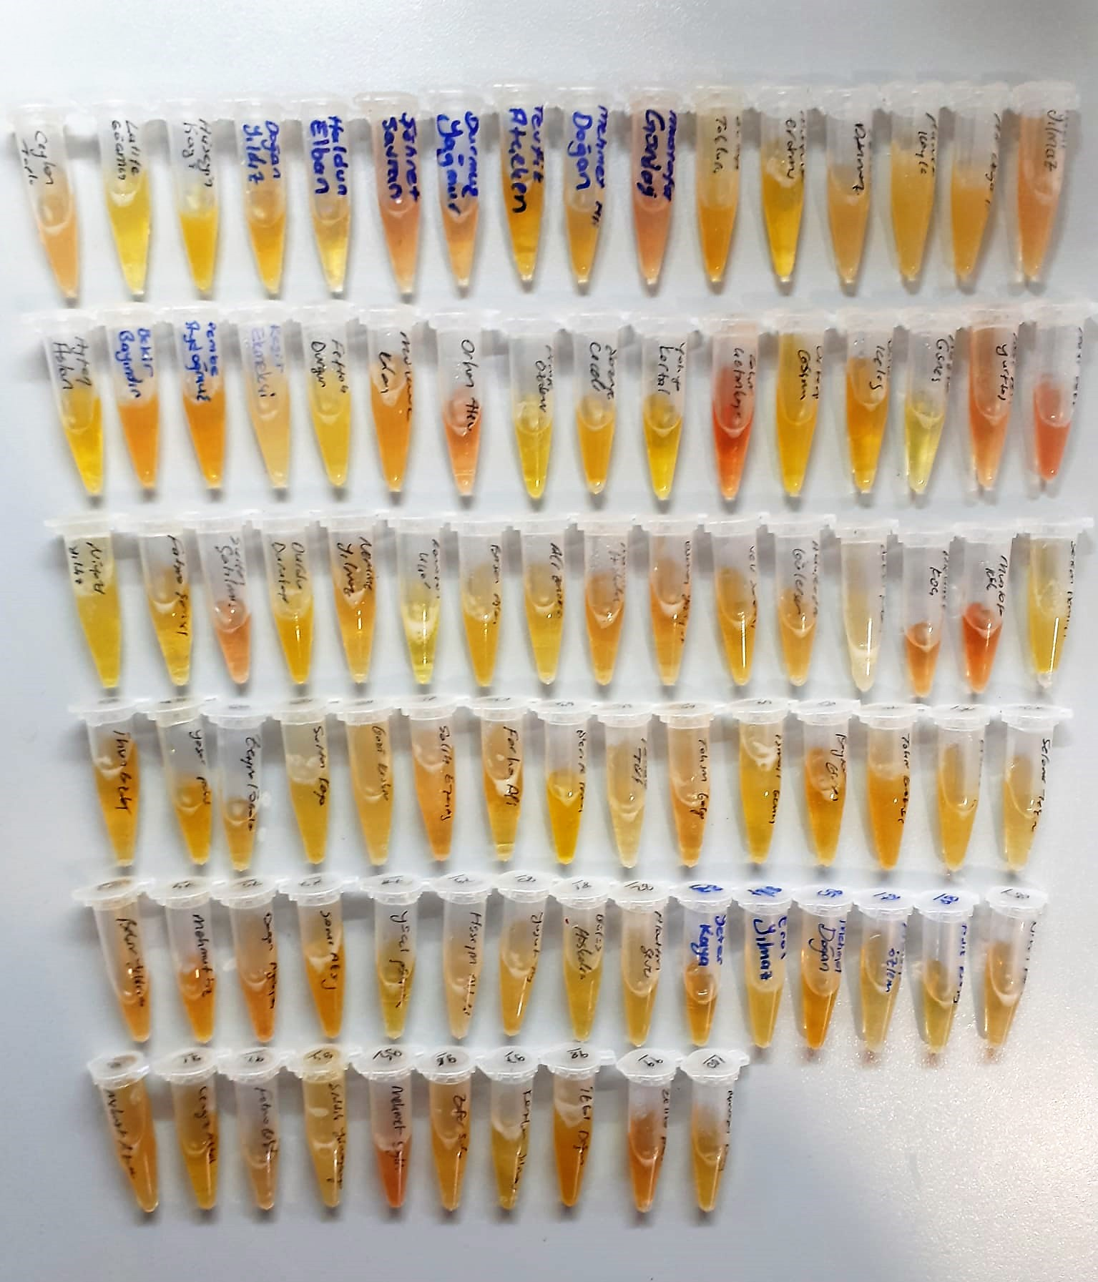
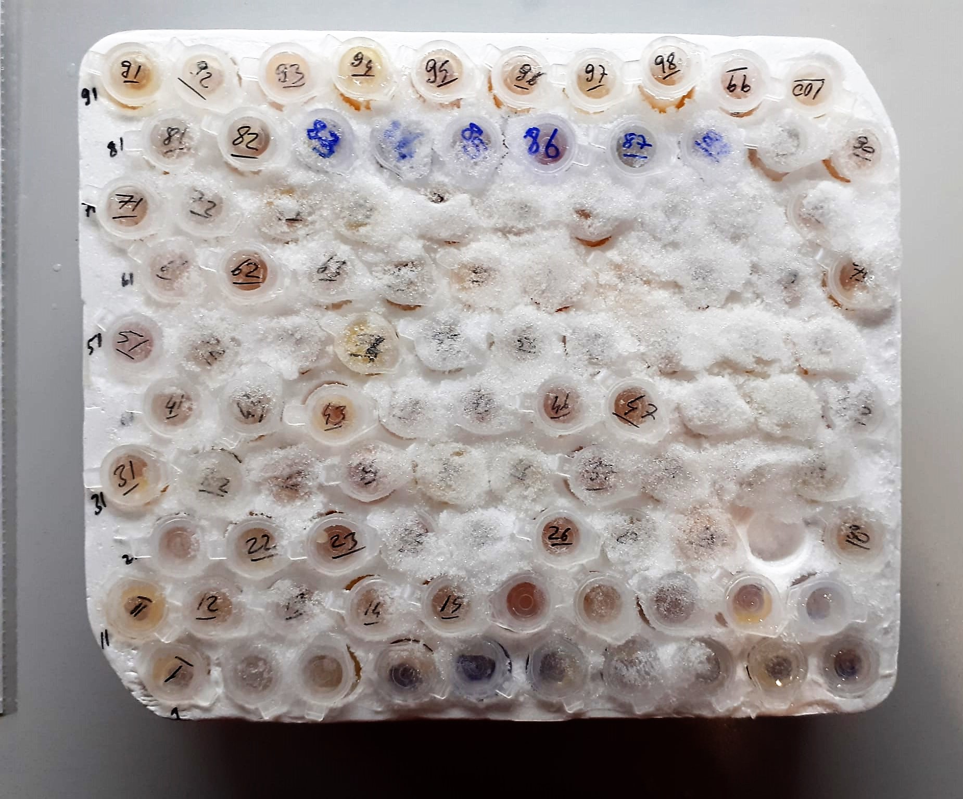

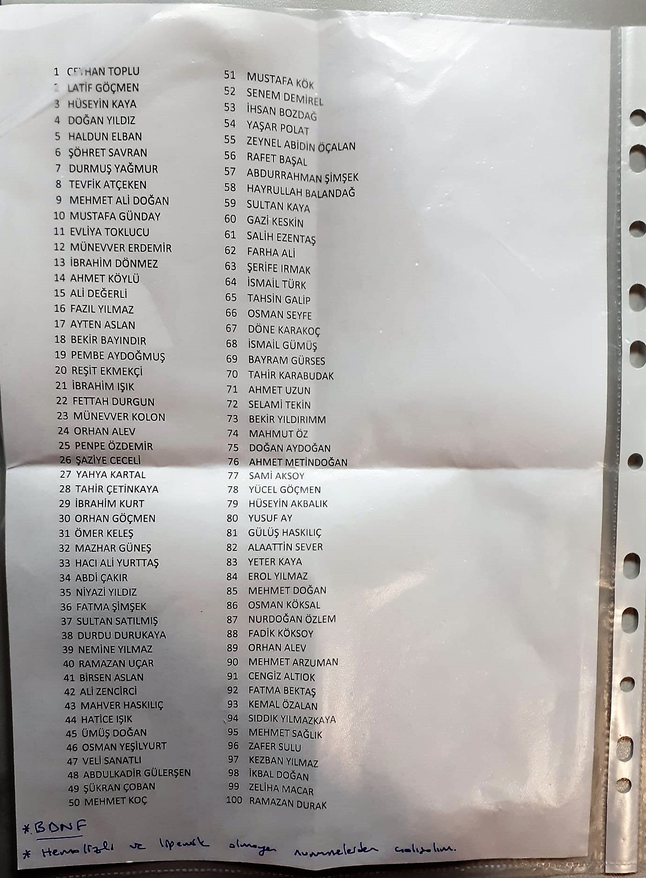

Brain Derived Neurotrophic Factor Test Principle
This ELISA kit uses the Sandwich-ELISA principle. The micro ELISA plate provided in this kit has been pre-coated with an antibody specific to Human BDNF. Samples (or Standards) are added to the micro ELISA plate wells and combined with the specific antibody.
Then a biotinylated detection antibody specific for Human BDNF and Avidin-Horseradish Peroxidase (HRP) conjugate are added successively to each micro plate well and incubated. Free components are washed away.
The substrate solution is added to each well. Only those wells that contain Human BDNF, biotinylated detection antibody and Avidin-HRP conjugate will appear blue in color.
The enzyme-substrate reaction is terminated by the addition of stop solution and the color turns yellow. The optical density (OD) is measured spectrophotometrically at a wavelength of 450 nm ± 2 nm.
The OD value is proportional to the concentration of Human BDNF. You can calculate the concentration of Human BDNF in the samples by comparing the OD of the samples to the standard curve.

